限度額申請書
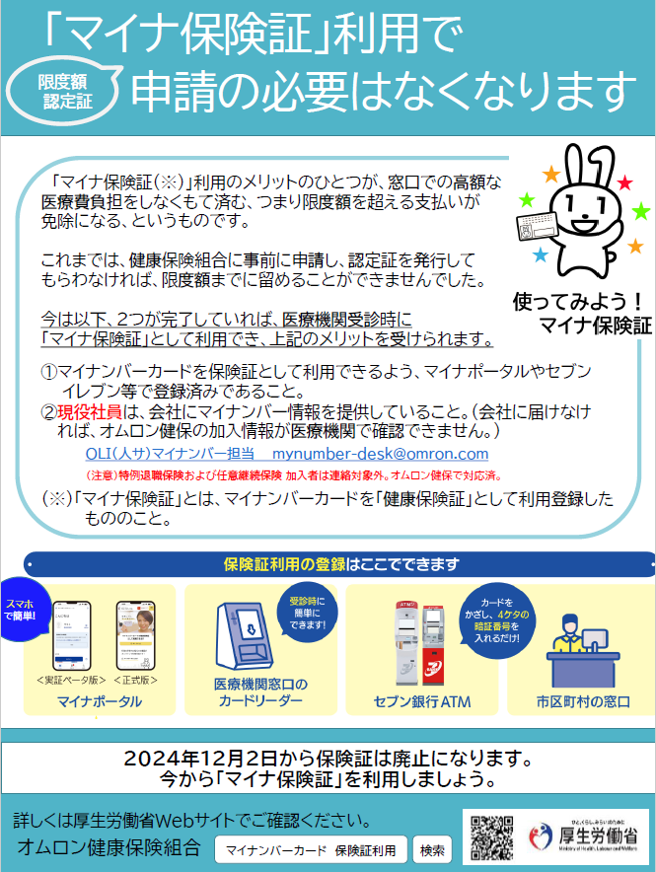
はじめにお読みください
（申請書は下にあります）

【申請前にご確認ください 】
現役社員でマイナ保険証の利用申請をし、会社にマイナンバーを提出している場合は、原則、限度額認定証の申請は必要ありません。
常務理事
事務長
担当者

被保険者氏名欄
氏名をExcelに入力した場合は押印必要
自署の場合は押印不要
健康保険 限度額適用認定申請書 [兼 標準負担額減額認定申請書（被保険者が低所得者に該当する場合）]
 | 被保険者等の 記号・番号 |  |  |  |  | ー |  |  |  |  |  | 被保険者名 |  |  |  | ＊自署の場合は押印不要
 |  |  |  |  |  |  |  |  |  |  |  |  |  |  |  |  |  |  |  | ㊞
 | 認定証が 必要な方 ＊70歳以上で2割負担の方は不要 |  | カナ |  |  |  |  |  |  |  |  | 続柄 |  |  |  | (例：本人、妻、長男 など）
 |  |  | 氏名
 |  |  | 生年月日 |  | 昭和 平成 令和 |  | 年 |  | 月 |  | 日 | 性別 |  |  |  | 男 / 女
 | 適用期間 |  | 入院・外来・ 調剤 | ＊高額となる期間のみを記載
 |  |  |  |  | R |  | 年 |  |  | 月 |  |  | 日 | ～ | R |  | 年 | 月 | 日
 |  |  |  | （＊終了日が不明な場合、予定日で記入可。終了月は、開始月以降、最長6ヶ月です。）
 | 電話番号 |  | 連絡のとれる連絡先TEL |  |  |  |  |  |  |  |  | 入院中の 連絡先TEL

 | 所属部署 |  | 社内便 ロケ | （退職者は記入不要） |  |  |  |  |  |  |  | 社内便 課名 |  |  |  | （退職者は記入不要）

 | 適用対象者の住所 |  |  | 〒

 |  | 上記のとおり健康保険限度額適用認定証の交付を申請します。
 |  |  |  |  |  |  |  |  |  |  |  |  |  | 令和 |  |  | 年 | 月 | 日
 | ＜留意事項＞
 | 1. | この認定証を病院に提示すると、病院で支払う窓口負担額を限度額までの負担に抑えることができます。
 |  | 窓口負担額が限度額を超えない場合、既に支払済の場合は、適用されません。
 |  | あらかじめ、病院（医事課）で負担額をご確認ください。支払済の場合、高額分は後日、自動的に還付しますので
 |  | この申請は不要です。(認定証の提示は必須ではありません。）

 | 2. | 2018年8月より70歳以上（＊）の方も、希望者は病院での提示が必要です。
 |  | （＊2割負担の方は申請不要です。高齢受給者証を、病院に提示してください。）
 | 3. | 第三者行為（交通事故、暴力事件など）や業務上・通勤上で負傷したときは、この申請は行わず、
 |  | 健保にお問合わせください。

 | 4. | 認定証は、月単位で作成し、適用期間の開始月以降に発行します。終了月は、開始月以降、最長6ヶ月です。
 |  | 継続が必要な場合は、再度申請書を提出ください。
 | 5. | 低所得者（住民税非課税者）に該当する被保険者（*）で、窓口負担限度額を軽減したい場合は、
 |  | 「(非)課税証明書」を添付してください。（＊認定証が必要な方が被扶養者であっても、被保険者の収入を確認
 |  | します。4月～7月診療分については、前年度の非課税に関する証明を、8月～翌年3月診療分については、
 |  | 当年度の非課税に関する証明が必要です。）
 | 6. | 収入区分、おおよその窓口負担限度額は下表をご参照ください。

 |  |  | 収入区分 |  |  |  |  |  | 窓口負担 限度額 以下金額を超えるときは申請可 |  |  |  |  |  |  |  | ７０歳未満 | ７０歳以上
 |  |  | 標準報酬月額 83万円以上 |  |  |  |  |  | 負担限度額 ： 252,601円 |  |  |  |  |  |  |  | ア | Ⅲ
 |  |  | 〃 53万円～79万円 |  |  |  |  |  | 〃 ： 167,401円 |  |  |  |  |  |  |  | イ | Ⅱ
 |  |  | 〃 28万～50万円 |  |  |  |  |  | 〃 ： 80,101円 |  |  |  |  |  |  |  | ウ | Ⅰ
 |  |  | 〃 26万円以下 |  |  |  |  |  | 〃 ： 57,601円 |  |  |  |  |  |  |  | エ
 |  |  | 低所得者（住民税非課税者） |  |  |  |  |  | 〃 ： 35,400円 |  |  |  |  |  |  |  | オ

 | 健保記入欄 |  | 認定証No.
 |  |  | 標準報酬月額 |  |  | 千円 |  | ｱ ・ｲ ・ｳ ・ｴ ・ｵ ・Ⅰ・Ⅱ・Ⅲ （標準報酬月額により区分）
 |  |  | 有効期限 |  | R 年 月 日 ～ R 年 月 日

記入例
常務理事
事務長
担当者
健康保険の記号・番号の確認方法は、
オムロン健保HP「よくあるご質問」をご参照ください。
【全般】＞健康保険の加入情報（記号・番号）はどこから見れますか？

被保険者氏名欄
Excelに入力した場合は押印必要
自署の場合は押印不要
健康保険 限度額適用認定申請書 [兼 標準負担額減額認定申請書（被保険者が低所得者に該当する場合）]
 | 被保険者等の 記号・番号 |  |  | ○○ |  |  | ー | ○○○○○○ |  |  |  |  | 被保険者名 |  |  |  | ＊自署の場合は押印不要
 |  |  |  |  |  |  |  |  |  |  |  |  |  |  |  |  | 健保 太郎 |  |  |  |  |  | ㊞
 | 認定証が 必要な方 ＊70歳以上で2割負担の方は不要 |  | カナ | ケンポ タロウ |  |  |  |  |  |  |  |  | 続柄 |  |  |  | (例：本人、妻、長男 など）
いずれかを選択
（手書きの場合は〇でかこむ）
 |  |  | 氏名 | 健保 花子 |  |  |  |  |  |  |  |  |  |  |  |  | 妻
 |  |  | 生年月日 |  | 昭和 平成 令和 |  | 60 | 年 | 1 | 月 | 25 | 日 | 性別 |  |  |  | 男 / 女
 | 適用期間 |  | 入院・外来・ 調剤 | ＊高額となる期間のみを記載
 |  |  |  |  | R | 3 |  | 年 | 10 |  | 月 | 15 |  | 日 | ～ | R | 3 | 年 | 12 | 月 | 20 | 日
 |  |  |  | （＊終了日が不明な場合、予定日で記入可。終了月は、開始月以降、最長6ヶ月です。）
 | 電話番号 |  | 連絡のとれる連絡先TEL | ０００－００００－００００ |  |  |  |  |  |  |  |  | 入院中の 連絡先TEL |  |  |  | ０００－０００－００００
自身の社内便ロケを記載
自身の所属部門を記載
自身の現住所を記載
 | 所属部署 |  | 社内便 ロケ | （退職者は記入不要） |  |  |  |  |  |  |  |  | 社内便 課名 |  |  |  | （退職者は記入不要）
 |  |  |  | K |  |  |  |  |  |  |  |  |  |  |  |  | 人事部
 | 適用対象者の住所 |  |  | 〒６００－８５３０
 |  |  |  | 京都市下京区塩小路通堀川東入南不動堂町８０１番地

 |  | 上記のとおり健康保険限度額適用認定証の交付を申請します。
 |  |  |  |  |  |  |  |  |  |  |  |  |  |  | 令和 |  | 3 | 年 | 10 | 月 | 1 | 日
 | ＜留意事項＞
 | 1. | この認定証を病院に提示すると、病院で支払う窓口負担額を限度額までの負担に抑えることができます。
 |  | 窓口負担額が限度額を超えない場合、既に支払済の場合は、適用されません。
 |  | あらかじめ、病院（医事課）で負担額をご確認ください。支払済の場合、高額分は後日、自動的に還付しますので
 |  | この申請は不要です。(認定証の提示は必須ではありません。）

 | 2. | 2018年8月より70歳以上（＊）の方も、希望者は病院での提示が必要です。
 |  | （＊2割負担の方は申請不要です。高齢受給者証を、病院に提示してください。）
 | 3. | 第三者行為（交通事故、暴力事件など）や業務上・通勤上で負傷したときは、この申請は行わず、
 |  | 健保にお問合わせください。

 | 4. | 認定証は、月単位で作成し、適用期間の開始月以降に発行します。終了月は、開始月以降、最長6ヶ月です。
 |  | 継続が必要な場合は、再度申請書を提出ください。
 | 5. | 低所得者（住民税非課税者）に該当する被保険者（*）で、窓口負担限度額を軽減したい場合は、
 |  | 「(非)課税証明書」を添付してください。（＊認定証が必要な方が被扶養者であっても、被保険者の収入を確認
 |  | します。4月～7月診療分については、前年度の非課税に関する証明を、8月～翌年3月診療分については、
 |  | 当年度の非課税に関する証明が必要です。）
 | 6. | 収入区分、おおよその窓口負担限度額は下表をご参照ください。

 |  |  | 収入区分 |  |  |  |  |  |  | 窓口負担 限度額 以下金額を超えるときは申請可 |  |  |  |  |  |  |  | ７０歳未満 |  | ７０歳以上
 |  |  | 標準報酬月額 83万円以上 |  |  |  |  |  |  | 負担限度額 ： 252,601円 |  |  |  |  |  |  |  | ア |  | Ⅲ
 |  |  | 〃 53万円～79万円 |  |  |  |  |  |  | 〃 ： 167,401円 |  |  |  |  |  |  |  | イ |  | Ⅱ
 |  |  | 〃 28万～50万円 |  |  |  |  |  |  | 〃 ： 80,101円 |  |  |  |  |  |  |  | ウ |  | Ⅰ
 |  |  | 〃 26万円以下 |  |  |  |  |  |  | 〃 ： 57,601円 |  |  |  |  |  |  |  | エ
 |  |  | 低所得者（住民税非課税者） |  |  |  |  |  |  | 〃 ： 35,400円 |  |  |  |  |  |  |  | オ

 | 健保記入欄 |  | 認定証No.
 |  |  | 標準報酬月額 |  |  |  | 千円 |  | ｱ ・ｲ ・ｳ ・ｴ ・ｵ ・Ⅰ・Ⅱ・Ⅲ （標準報酬月額により区分）
 |  |  | 有効期限 |  | R 年 月 日 ～ R 年 月 日

